历史合同归档（画面layout）
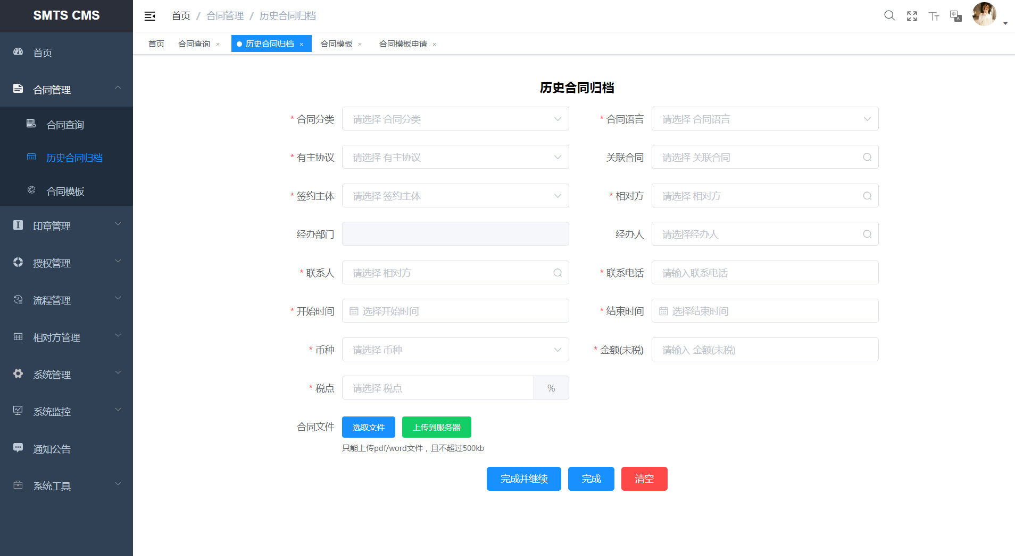
画面Layout | 画面名称 | 画面ID | 系统名称 | 模块名称 | 版本 | 作成日 | 作成者
 | 历史合同归档 | - | 合同管理系统 | 合同管理 > 历史合同归档 | 初版 | 2020.08.28 | ZLS

单击[历史合同导入]按钮，弹出[历史合同导入]窗口

历史合同归档（业务处理）
画面项目定义 |  | 画面名称 |  | 画面ID | 系统名称 | 模块名称 | 版本 | 作成日 | 作成者
 |  | 历史合同归档 |  | - | 合同管理系统 | 合同管理 > 历史合同归档 | 初版 | 2020-08-28 | ZLS

NO | 功能要点（增量） |  | 处理内容 |  |  |  |  | 备注
 |  |  | 页面处理参考画面项目定义的说明，无特殊处理

R
U

